Лист1
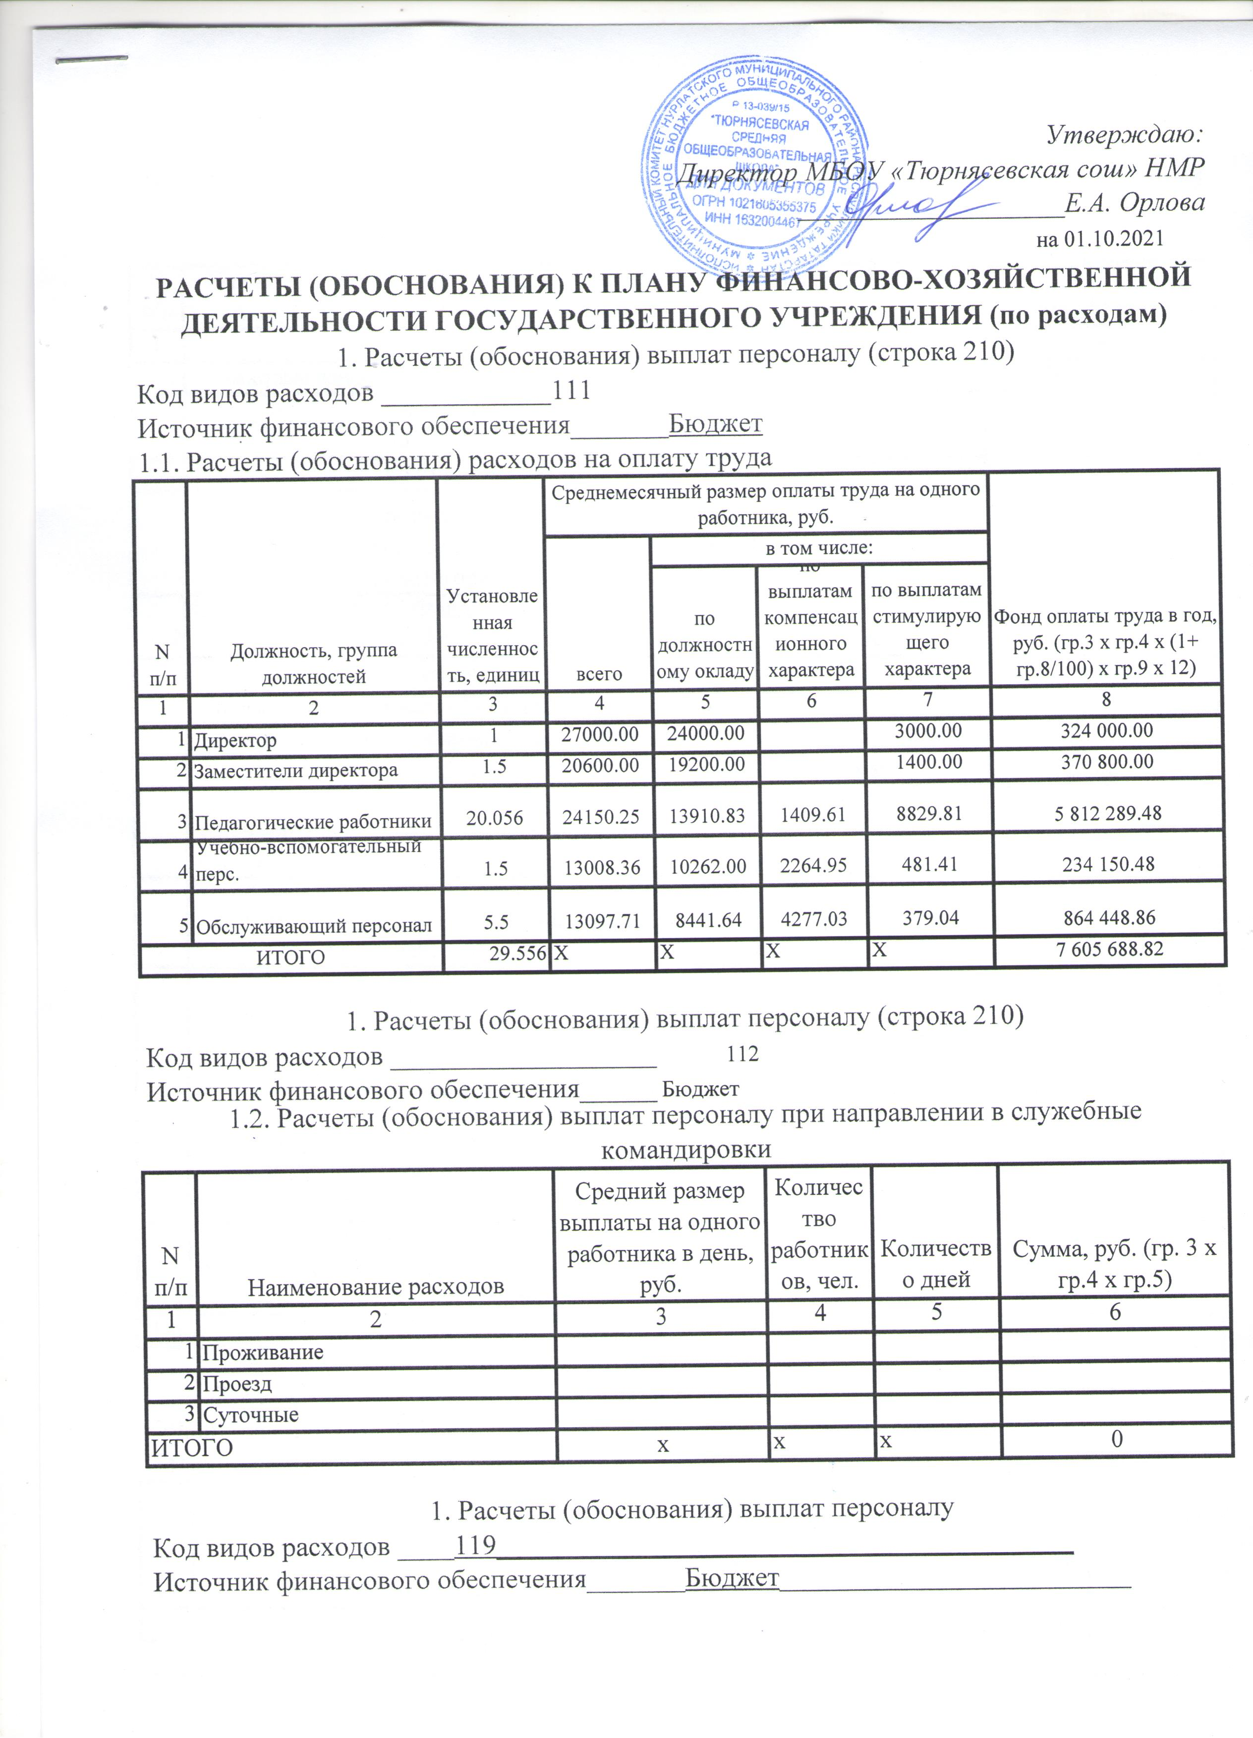

1.4. Расчет (обоснование) страховых взносов на обязательное страхование в Пенсионный фонд Российской Федерации, Фонд социального страхования Российской Федерации, в Федеральный фонд обязательного медицинского страхования
N п/п | Наименование государственного внебюджетного фонда |  |  |  | Размер базы для начисления страховых взносов, руб. |  | Сумма взноса, руб.
1 | 2 |  |  |  | 3 |  | 4
1 | Страховые взносы в Пенсионный фонд Российской Федерации, всего |  |  |  | X |  | 1673251.54
 | в том числе: |  |  |  | 0.00 |  | 1673251.54
 | по ставке 22,0%
 | по ставке 10,0%
 | с применением пониженных тарифов взносов в Пенсионный фонд Российской Федерации для отдельных категорий плательщиков
2 | Страховые взносы в Фонд социального страхования Российской Федерации, всего |  |  |  | X |  | 235776.35
 | в том числе: |  |  |  | 0.00 |  | 220564.98
 | обязательное социальное страхование на случай временной нетрудоспособности и в связи с материнством по ставке 2,9%
 | с применением ставки взносов в Фонд социального страхования Российской Федерации по ставке 0,0%
 | обязательное социальное страхование от несчастных случаев на производстве и профессиональных заболеваний по ставке 0,2% |  |  |  | 0.00 |  | 15211.38
 | обязательное социальное страхование от несчастных случаев на производстве и профессиональных заболеваний по ставке 0, ___% <*>
 | обязательное социальное страхование от несчастных случаев на производстве и профессиональных заболеваний по ставке 0,___% <*>
3 | Страховые взносы в Федеральный фонд обязательного медицинского страхования, всего (по ставке 5,1%) |  |  |  | 0.00 |  | 387890.13
Итого: |  |  |  |  | X |  | 2296918.02

2. Расчеты (обоснования) расходов на социальные и иные выплаты населению
Код видов расходов __112___________________________________________
Источник финансового обеспечения________________________________
N п/п | Наименование показателя |  |  | Размер одной выплаты, руб. |  | Количество выплат в год |  | Сумма, руб.
1 | 2 |  |  | 3 |  | 4 |  | 5
1 | Выплаты льгот на ком.услуги |  |  | 1250 |  | 12 |  | 15000
ИТОГО |  |  |  | X |  | X |  | 15000

3. Расчеты (обоснования) расходов на уплату налогов, сборов и иных платежей
Код видов расходов 851,852,853
Источник финансового обеспечения_Бюджет_____________________

N п/п | Наименование расходов |  | Налоговая база, руб. |  | Ставка налога, % |  | Сумма исчисленного налога, подлежащего уплате, руб.
1 | 2 |  | 3 |  | 4 |  | 5
1 | Налог на имущество |  | 999818.18 |  | 2.2 |  | 11908
2 | Земельный налог |  | 6768474.5763 |  | 0.59 |  | 39934
3 | Экологический налог
4 | Транспортный н-г
Итого: |  |  |  |  |  |  | 51842

6. Расчеты (обоснования) на закупку товаров, работ, услуг
Код видов расходов 221,223,225,226,340
Источник финансового обеспечения_______Бюджет
6.1. Расчет (обоснование) расходов на оплату услуг связи (221)
N п/п | Наименование расходов |  | Количество номеров | Количество платежей в год |  | Стоимость за единицу, руб. |  | Сумма, руб.
1 | 2 |  | 3 | 4 |  | 5 |  | 6
1 | Абонентская плата за номер |  | 2 | 12 |  | 1131.08 |  | 13572.95
2 | Предоставление мест.соед |  | 2 | 12 |  | 0.00
3 | Огранич.исход.связи |  | 2 | 12 |  | 0.00
 | Итого: |  | X | X |  | X |  | 13572.95

6.2. Расчет (обоснование) расходов на оплату транспортных услуг (222)
N п/п | Наименование расходов |  | Количество услуг перевозки |  | Цена услуги перевозки, руб. |  | Сумма, руб. (гр.3 х гр.4)
1 | 2 |  | 3 |  | 4 |  | 5
1
Итого: |  |  |  |  |  |  | 0.00
6.3. Расчет (обоснование) расходов на оплату коммунальных услуг (223)
N п/п | Наименование показателя | Размер потребления ресурсов |  | Тариф (с учетом НДС), руб. |  | Индексация, % | Сумма, руб
1 | 2 | 3 |  | 4 |  | 5 | 6
1 | Электроснабжение |  |  |  |  |  | 279174.00
2 | Теплоснабжение |  |  |  |  |  | 690948.96
3 | Содержание в чистоте помещений |  |  |  |  |  | 20539.41
4 | Водоснабжение |  |  |  |  |  | 12172.26
Итого: |  | X |  | X |  | X | 1002834.63
6.5. Расчет (обоснование) расходов на оплату работ, услуг по содержанию имущества (225)
N п/п | Наименование показателя |  |  | Объект |  | Количество работ (услуг) | Стоимость работ (услуг), руб.
1 | 2 |  |  | 3 |  | 4 | 5
1 | Техобслуживание охранной сигн. |  |  | Школа,доу |  | 12 | 8553.84
2 | Техобслуживание пожарной сигн. |  |  | Школа,доу |  | 12 | 10054.86
3 | Дезинфекция, дератизация |  |  | Школа,доу |  | 12 | 13345.14
4 | Техобслуживание стрельца-монит |  |  | Школа,доу |  | 12 | 26400
5 | Техобслуживание видеонаблюдения |  |  | Школа,доу |  | 12 | 24000
Итого: |  |  |  | X |  | X | 82353.84

6.6. Расчет (обоснование) расходов на оплату прочих работ, услуг (226)
N п/п | Наименование показателя |  |  | Количество договоров |  | Стоимость услуги, руб.
1 | 2 |  |  | 3 |  | 4
1 | Услуга вневедомственной охраны |  |  | Х |  | 40471.2
2 | Производственный контроль |  |  | Х |  | 15000
3 | ЭЦП |  |  |  |  | 3000
4 | Регистрация на биржевой площадке |  |  |  |  | 1.2
Итого: |  |  |  | Х |  | 58472.4

6.7. Расчет (обоснование) расходов на приобретение основных средств и материальных запасов (340)
N п/п | Наименование расходов |  |  | Количество | Средняя стоимость, руб. |  | Сумма, руб.
 | 1 |  |  | 2 | 3 |  | 4
1 | Продукты питания |  |  |  |  |  | 417981.23
2 | Приобретение моющих и канцтоваров |  |  |  |  |  | 37725.58
3 | Содержание здания |  |  |  |  |  | 392941.38
Итого: |  |  |  |  | X |  | 848648.19

 | ВСЕГО |  |  |  |  |  | 4369642.03

